交付申請
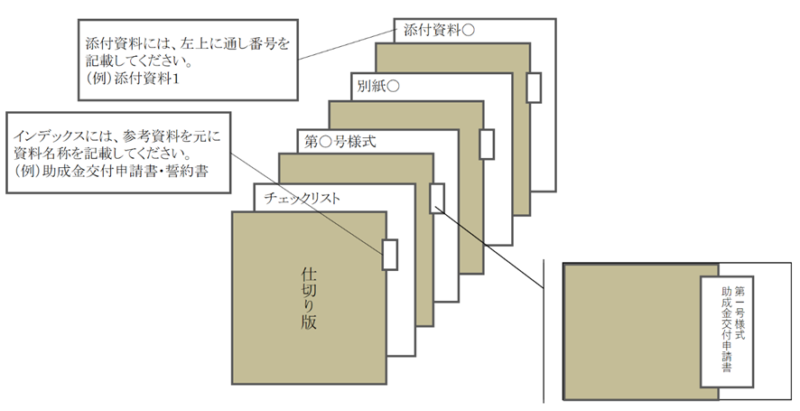
① 各ファイル名はチェックリストの「書類のNo.」＋「 _ 」＋「書類名」をつけてください。
例：交付申請チェックリストの場合
→ 0_交付申請チェックリスト.xlsx
➁ 指定のファイル形式でご提出ください。
□ 公社指定様式・・・・・Excel形式
※第〇号様式、共通様式
□ その他書類・・・・・・PDF形式
※商業・法人登記簿謄本、建物登記簿謄本等
【電子データの保存名について】
申請書類一式：zipファイルに圧縮してメールへ添付してください
① メールの件名 環境に配慮したＥＳづくりに向けた設備等導入支援事業＋【申請の種類】
例：交付申請の場合
→環境に配慮したＥＳづくりに向けた設備等導入支援事業【交付申請】
➁ メール本文の記載事項
・ 会社名
・ 【申請の種類】の申請である旨
【電子メール】
【郵送】
ファイルの作成方法
【紙の申請方法】
・ 申請書類一式をＡ４サイズ（Ａ３折りたたみ可、袋とじ不可）
・ 片面印刷
・ Ａ４ファイルに綴じる
・ ファイル…表紙、背表紙に助成対象事業名と助成対象事業者名を記載
・ ファイルに綴る各書類の前に、インデックスを付けた中仕切りを挿入
（書類自体には、インデックスをつけないでください。）
・「申請書類チェックリスト」の順に綴ってください。
※クリアポケットは使用しないでください。
郵送のパターン
① ＣＤ－ＲＯＭを郵送…【電子データの保存名について】にしたがってファイルを作成・保存してください。
➁ 紙で作成し郵送…【紙の申請方法】を参照してください。
※紙での申請をされる方で可能な場合は作成したデータをCD-ROMに保存し、紙の申請に同封の上、ご郵送ください。
交付申請を紙で申請される場合、以降の申請も全て紙で申請してください。
ファイリングの方法
インデックスには、
参考資料をもとに資料名称を記載してください。
（例：助成金交付申請書、見積書など）
添付資料には左上に通し番号を記載してください。
（例：添付資料１など）
様式・共通様式はHPよりダウンロードしてください。
環境に配慮したエネルギーステーションづくりに向けた設備等導入支援事業
交付申請 チェックリスト

事業者名
事業の名称

No. | 書類名 | 該当 | 備考 | チェック欄
⓪ | 交付申請書類 | 全 | -
 | チェックリスト
① | 助成金交付申請書 | 全 | -
 | （第１号様式）
➁ | 助成事業経費内訳書 | 全 | -
 | （共通様式）
③ | 助成事業実施計画書 | 全 | -
 | （第２号様式）
④ | 商業・法人登記簿謄本 | 全 | ・全ての助成対象事業者のもの
 | （写しでも可） |  | ・建物の共有者が法人の場合は、共有者のものを含む
 |  |  | ・発行後３ヶ月以内
 |  |  | ・履歴事項全部証明書
 |  |  | ・中小企業団体又は中小企業等協同組合の場合、定款及び組合名簿等を添付すること
 |  |  | ・個人事業主の場合、開業届
⑤ | 建物登記簿謄本 | 全 | ・助成対象事業所のもの
 | （写しでも可） |  | ・発行後３ヶ月以内
 |  |  | ・履歴事項全部証明書
 |  |  | ※建物登記簿謄本を提出できない場合は、事前に公社へお問い合わせください。
⑥ | 賃貸借契約書 | 該
 | （写し）
⑦ | 納税証明書 | 全 | ・直近のもの
 | （写し） |  | ・税目等については募集要項を参照
 |  |  | （都税事務所又は、区市町村発行のもの）
⑧ | 工事見積書又は入札等の証憑 | 全 | ・発行後３ヶ月以内のもの
 |  |  | ・３社以上 取得すること
 | （写し） |  | ・取得した全ての見積書について添付すること
 |  |  | ・見積り基準等を明記し、費用の算出根拠を示すこと
 |  |  | ・一式表記は行わないこと
 |  |  | ※費用の算出根拠が明確でない記載例
 |  |  | 「機器据付費一式・・・・￥2,000,000円」
 |  |  | 上記のように算出根拠が明確に記載されていない場合、助成対象経費とはみなされません。
 |  |  | ・助成対象事業の実施に直接関係のない経費は含まないこと※やむを得ず同一工事に含む場合は、内訳を明確に分けること
 |  |  | ・一括値引きは行わないこと
⑨ | ⑨パフォーマンス契約書案 | 該 | ESCO事業者と共同申請の場合
⑩ | ⑩サービス料金計算書案 | 該 | ESCO事業者と共同申請の場合
⑪ | ⑪リース（又は割賦販売） | 該 | リース等事業者と共同申請の場合
 | 契約書案
⑫ | ⑫リース料金（又は割賦販売価格）計算書案 | 該 | リース等事業者と共同申請の場合
⑬ | ⑬その他公社が必要と認める書類 | 該 | -
注１）全：全員提出、該：該当者のみ提出

計画変更申請
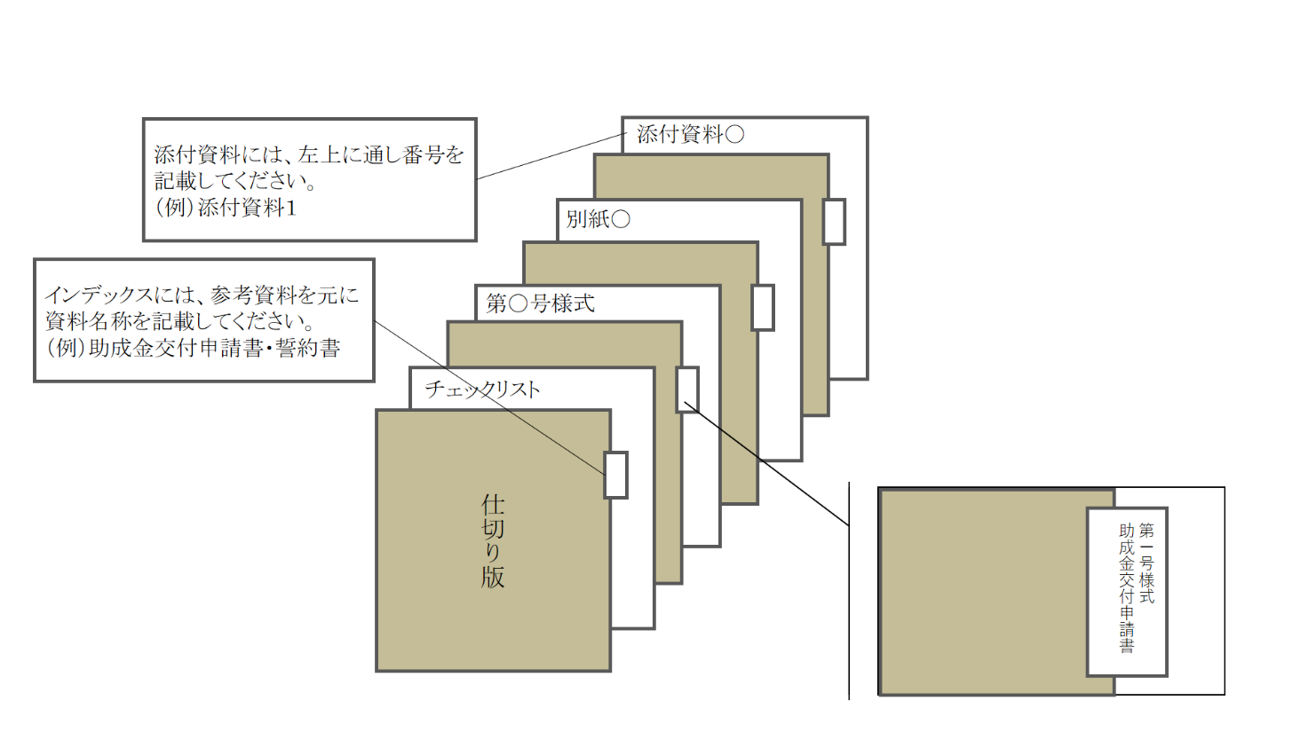
① 各ファイル名はチェックリストの「No. ＋ _ ＋ 書類名」をつけてください。
例：交付申請チェックリストの場合
→ 0_交付申請チェックリスト.xlsx
➁ 指定のファイル形式でご提出ください。
□公社指定様式・・・・・Excel形式
※第〇号様式、共通様式
□その他書類・・・・・・PDF形式
※商業・法人登記簿謄本、建物登記簿謄本等
【電子データの保存名について】
申請書類一式：zipファイルに圧縮してメールへ添付してください
① メールの件名 環境に配慮したＥＳづくりに向けた設備等導入支援事業＋【申請の種類】
例：交付申請の場合
→環境に配慮したＥＳづくりに向けた設備等導入支援事業【交付申請】
➁ メール本文の記載事項
・ 会社名
・ 【申請の種類】の申請である旨
【電子メール】
【郵送】
ファイルの作成方法
ファイリングの方法
【紙の申請方法】
・ 申請書類一式をＡ４サイズ（Ａ３折りたたみ可、袋とじ不可）
・ 片面印刷
・ Ａ４ファイルに綴じる
・ ファイル…表紙、背表紙に助成対象事業名と助成対象事業者名を記載
・ ファイルに綴る各書類の前に、インデックスを付けた中仕切りを挿入
（書類自体には、インデックスをつけないでください。）。
・「申請書類チェックリスト」の順に綴ってください。
※クリアポケットは使用しないでください。
郵送のパターン
① ＣＤ－ＲＯＭを郵送…【電子データの保存名について】にしたがってファイルを作成・保存してください。
➁ 紙で作成し郵送…【紙の申請方法】を参照してください。
※紙での申請をされる方で可能な場合は作成したデータをCD-ROMに保存し、紙の申請に同封の上、ご郵送ください。
交付申請を紙で申請される場合、以降の申請も全て紙で申請してください。
様式・共通様式はHPよりダウンロードしてください。
環境に配慮したエネルギーステーションづくりに向けた設備等導入支援事業
計画変更申請 チェックリスト

事業者名
事業の名称

No. | 書類名 | 該当 | 備考 | チェック欄
⓪ | 変更申請書類 | 全 | -
 | チェックリスト
① | 助成事業計画変更申請書 | 全 | -
 | （第８号様式）
➁ | 助成事業経費内訳書 | 該 | 経費や型番に変更がある場合
 | （共通様式）
③ | 変更後の工事見積書 | 該 | 経費や型番に変更がある場合
 | （写し）
④ | その他公社が必要と認める書類 | 該 | ＶＯＣ削減率に変更がある場合
注１）：全…全員提出、該…該当者のみ提出

工事完了届
① 各ファイル名はチェックリストの「No. ＋ _ ＋ 書類名」をつけてください。
例：交付申請チェックリストの場合
→ 0_交付申請チェックリスト.xlsx
➁ 指定のファイル形式でご提出ください。
□公社指定様式・・・・・Excel形式
※第〇号様式、共通様式
□その他書類・・・・・・PDF形式
※商業・法人登記簿謄本、建物登記簿謄本等
【電子データの保存名について】
申請書類一式：zipファイルに圧縮してメールへ添付してください
① メールの件名 環境に配慮したＥＳづくりに向けた設備等導入支援事業＋【申請の種類】
例：交付申請の場合
→環境に配慮したＥＳづくりに向けた設備等導入支援事業【交付申請】
➁ メール本文の記載事項
・ 会社名
・ 【申請の種類】の申請である旨
【電子メール】
【郵送】
ファイルの作成方法
ファイリングの方法
【紙の申請方法】
・ 申請書類一式をＡ４サイズ（Ａ３折りたたみ可、袋とじ不可）
・ 片面印刷
・ Ａ４ファイルに綴じる
・ ファイル…表紙、背表紙に助成対象事業名と助成対象事業者名を記載
・ ファイルに綴る各書類の前に、インデックスを付けた中仕切りを挿入
（書類自体には、インデックスをつけないでください。）。
・「申請書類チェックリスト」の順に綴ってください。
※クリアポケットは使用しないでください。
郵送のパターン
① ＣＤ－ＲＯＭを郵送…【電子データの保存名について】にしたがってファイルを作成・保存してください。
➁ 紙で作成し郵送…【紙の申請方法】を参照してください。
※紙での申請をされる方で可能な場合は作成したデータをCD-ROMに保存し、紙の申請に同封の上、ご郵送ください。
交付申請を紙で申請される場合、以降の申請も全て紙で申請してください。
様式・共通様式はHPよりダウンロードしてください。
環境に配慮したエネルギーステーションづくりに向けた設備等導入支援事業
工事完了届 チェックリスト

事業者名
事業の名称

No. | 書類名 | 該当 | 備考 | チェック欄
⓪ | 完了書類 | 全 | -
 | チェックリスト
① | 工事完了届 | 全 | -
 | （第14号様式）
➁ | 助成事業経費内訳書 | 全 | -
 | （共通様式）
③ | 工事契約書等 | 全 | 複数の工事会社と契約している場合は、全て提出してください。
 | （写し）
④ | 最終見積書 | 全 | 工事契約以降に変更した場合は、変更内容を反映した見積書を提出してください。
 | （写し）
⑤ | 工事しゅん工図注２、３ | 全 | 機器一覧表と整合が取れるように作成してください。
 | （写し）
⑥ | 工事写真 | 全 | 次の書類を提出してください。
 | 施工前 |  | ・施工前：機器の配置、外観、銘板がわかるもの
 | 施工中 |  | ・施工中：施工している状況がわかるもの
 | 施工後 |  | ・施工後：機器の配置、外観、銘板がわかるもの
⑦ | 機器一覧表 | 全 | 工事しゅん工図と整合が取れるように作成してください。
⑧ | 請求書 | 全 | 工事契約書と整合が取れるものを提出してください。
 | （写し）
⑨ | 支払の証憑 | 全 | ・領収書や銀行の出納印が押された振込依頼書など支払いが確認できるものを提出してください。
 | （領収書等、写し） |  | ・インターネットバンキングの場合は、支払いが完了したことを確認できるものを提出してください（振込指定日後に発行されたもの）。
⑩ | その他公社が必要と認める書類 | 該 | -
注１)：全…全員提出、該…該当者のみ提出
注２)：しゅん工図原本は助成事業者が保管してください。
注３)：各図面には、作成日、工事件名、施工会社を明記してください。

交付請求
① 各ファイル名はチェックリストの「No. ＋ _ ＋ 書類名」をつけてください。
例：交付申請チェックリストの場合
→ 0_交付申請チェックリスト.xlsx
➁ 指定のファイル形式でご提出ください。
□公社指定様式・・・・・Excel形式
※第〇号様式、共通様式
□その他書類・・・・・・PDF形式
※商業・法人登記簿謄本、建物登記簿謄本等
【電子データの保存名について】
申請書類一式：zipファイルに圧縮してメールへ添付してください
① メールの件名 環境に配慮したＥＳづくりに向けた設備等導入支援事業＋【申請の種類】
例：交付申請の場合
→環境に配慮したＥＳづくりに向けた設備等導入支援事業【交付申請】
➁ メール本文の記載事項
・ 会社名
・ 【申請の種類】の申請である旨
【電子メール】
【郵送】
ファイルの作成方法
ファイリングの方法
【紙の申請方法】
・ 申請書類一式をＡ４サイズ（Ａ３折りたたみ可、袋とじ不可）
・ 片面印刷
・ Ａ４ファイルに綴じる
・ ファイル…表紙、背表紙に助成対象事業名と助成対象事業者名を記載
・ ファイルに綴る各書類の前に、インデックスを付けた中仕切りを挿入
（書類自体には、インデックスをつけないでください。）。
・「申請書類チェックリスト」の順に綴ってください。
※クリアポケットは使用しないでください。
郵送のパターン
① ＣＤ－ＲＯＭを郵送…【電子データの保存名について】にしたがってファイルを作成・保存してください。
➁ 紙で作成し郵送…【紙の申請方法】を参照してください。
※紙での申請をされる方で可能な場合は作成したデータをCD-ROMに保存し、紙の申請に同封の上、ご郵送ください。
交付申請を紙で申請される場合、以降の申請も全て紙で申請してください。
様式・共通様式はHPよりダウンロードしてください。
環境に配慮したエネルギーステーションづくりに向けた設備等導入支援事業
交付請求 チェックリスト

事業者名
事業の名称

No. | 書類名 | 該当 | 備考 | チェック欄
⓪ | 交付請求書 | 全 | -
 | チェックリスト
① | 助成金交付請求書 | 全 | -
 | （第16号様式）
➁ | 振込先口座が請求者の口座であることを確認できる資料 | 全 | 通帳の写し等
 |  |  | （例）
 |  |  | ・普通預金通帳
 |  |  | ・当座勘定入金帳
 |  |  | ・インターネットバンキング口座明細
③ | その他公社が必要と認める書類 | 該 | -

